貼付け例
 | チーム名
番号、チーム名又はエンブレム及び広告表示が見やすいように撮影すること（首下から足先まで）
※ ビブスは２色以上 （１色のみ：NG）
見た目を実際の色調に合わせてください
（明るい場所で撮影するなど、写真と実物を比べて）
 | 正 面 |  | 背 面 |  | 側 面
FP 1ST | 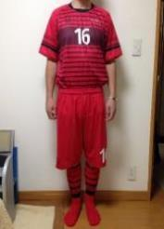 （正面） |  | 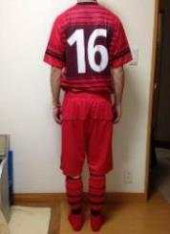 （背面） |  | 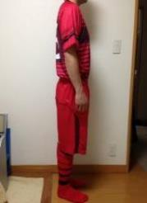 （側面）
⇦のように撮影して貼り付けます。
写真を選び右クリックで「図の書式設定」を選びます
「サイズ」は高さ6.50cm、幅5.30cmであわせて
トリミングで調整するとうまくいきます
参考にしてください。
※ 貼付け後、印刷プレビューで確認ください。
※ ビブスは２色以上 （１色のみ：NG）
見た目を実際の色調に合わせてください
（明るい場所で撮影するなど、写真と実物を比べて）
ビブス | 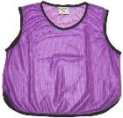 ビブス(1) ビブス(2) ビブス(3) ビブス(4) | 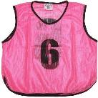 |  | 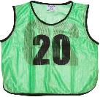 | 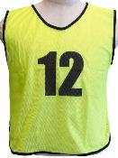

ユニフォーム写真台紙
 | チーム名
番号、チーム名又はエンブレム及び広告表示が見やすいように撮影すること（首下から足先まで）
※ ビブスは２色以上 （１色のみ：NG）
見た目を実際の色調に合わせてください
（明るい場所で撮影するなど、写真と実物を比べて）
 | 正 面 | 背 面 | 側 面
FP 1ST | （正面） | （背面） | （側面）
貼付け例（別シート）を参考ください。
写真を選び右クリックで「図の書式設定」を選びます
「サイズ」は高さ6.50cm、幅5.30cmであわせて
トリミングで調整するとうまくいきます
参考にしてください。
※ 貼付け後、印刷プレビューで確認ください。
FP 2ND | （正面） | （背面） | （側面）

GK 1ST | （正面） | （背面） | （側面）

GK 2ND | （正面） | （背面） | （側面）

※ ビブスは２色以上 （１色のみ：NG）
見た目を実際の色調に合わせてください
（明るい場所で撮影するなど、写真と実物を比べて）
ビブス | ビブス(1) ビブス(2) ビブス(3) ビブス(4)

